AES
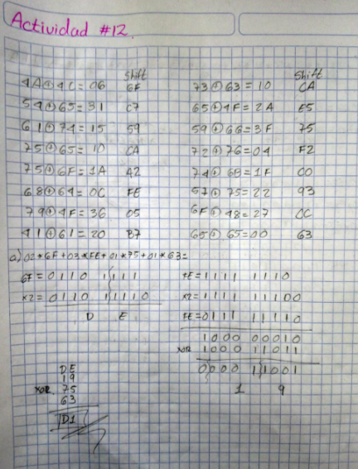
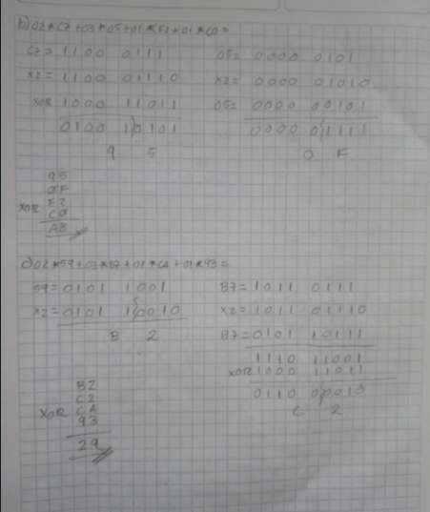
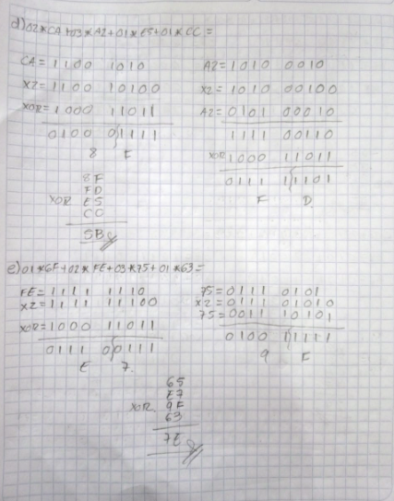
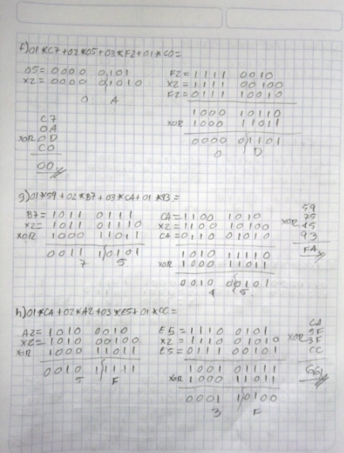
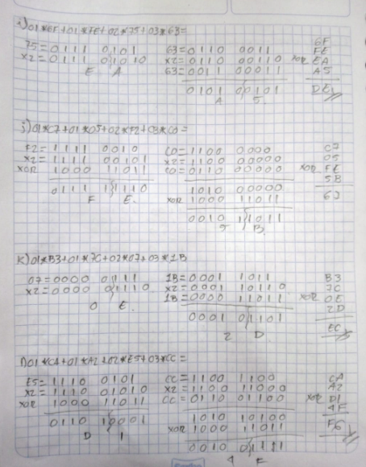
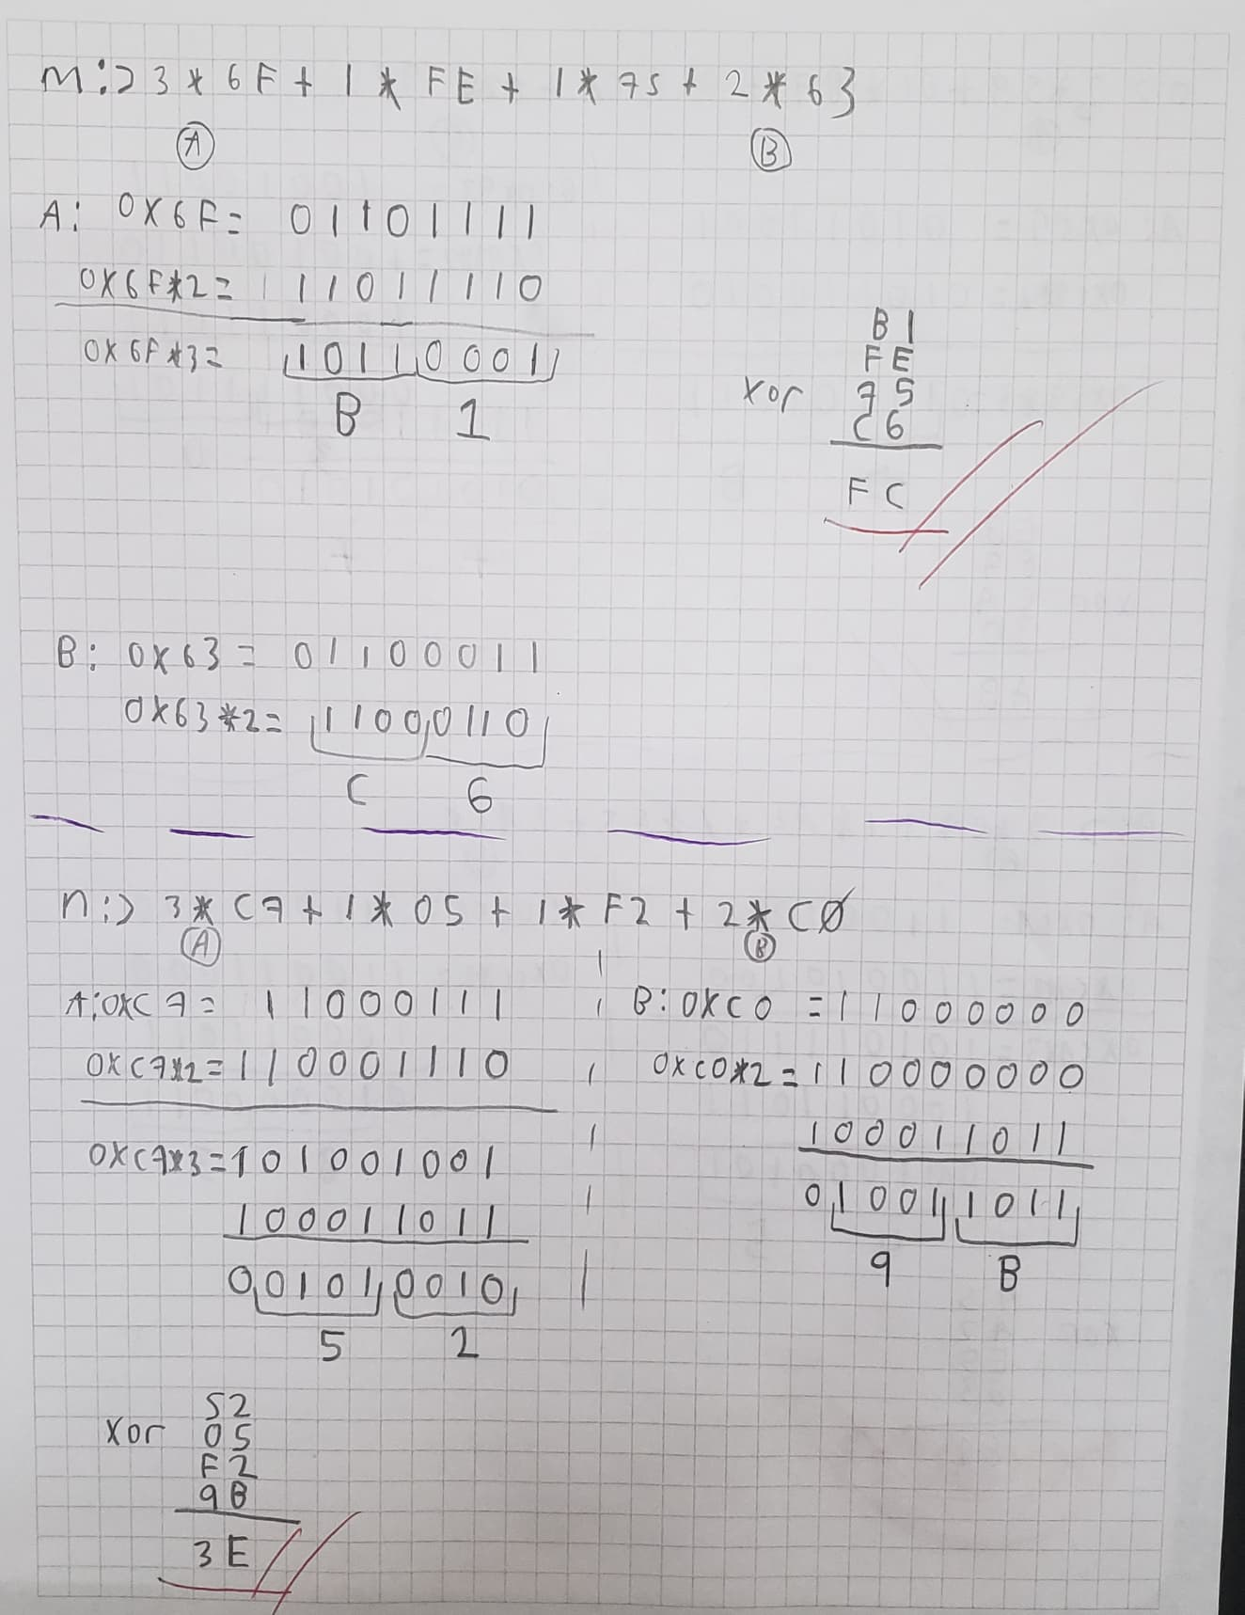
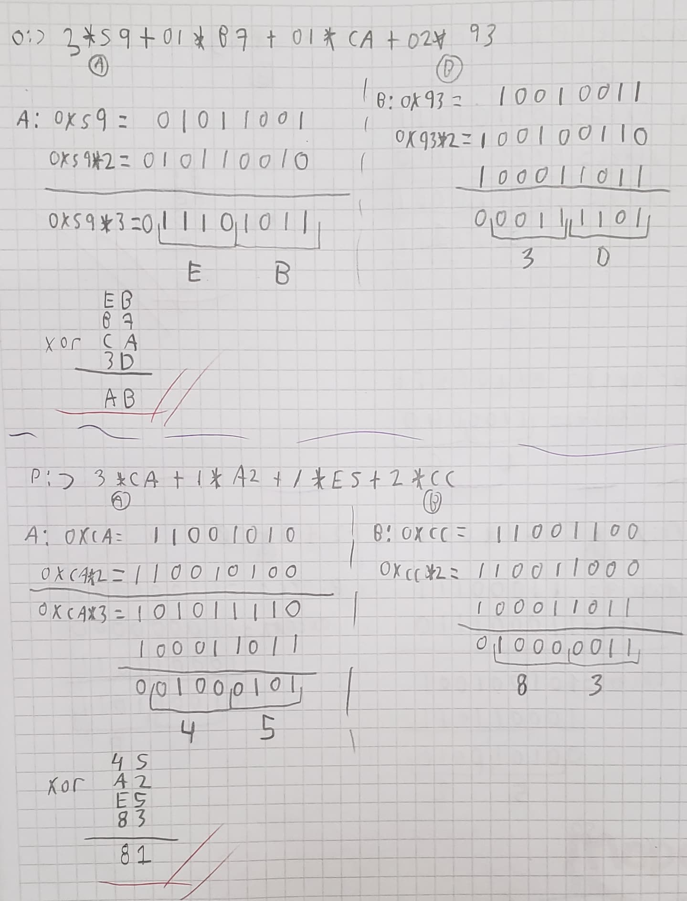
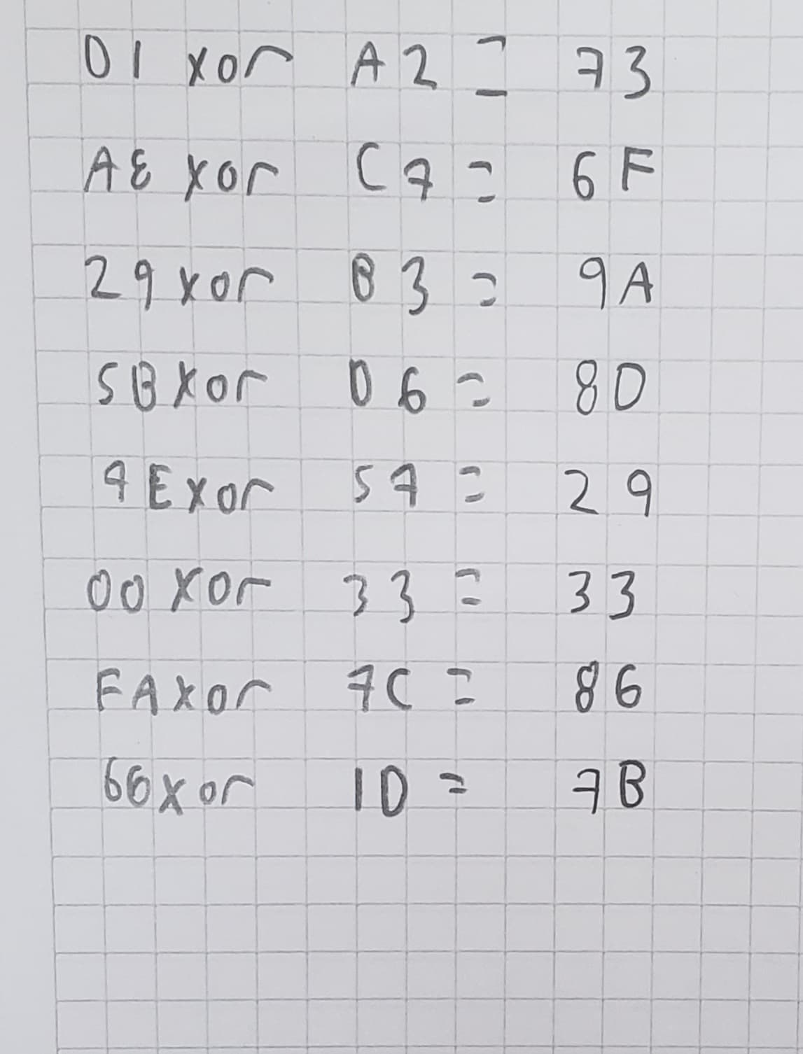
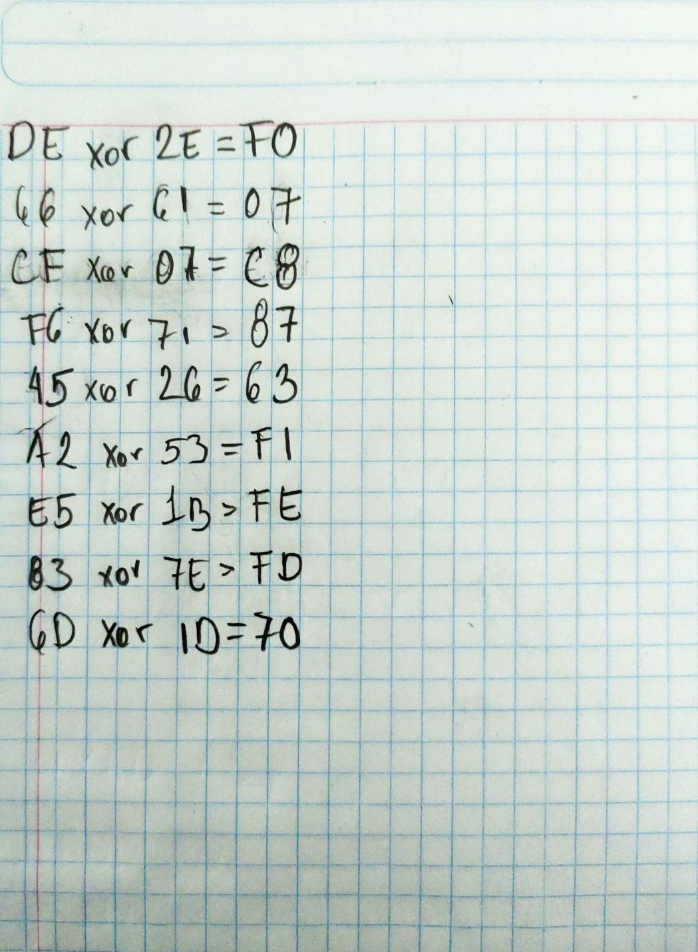
Actividad 12.-Una Ronda de AES
Nombres: Chacón Inostrosa Jaime Enrique, Ramírez Olvera Guillermo, Sánchez Méndez Edmundo Josué

 | Message: | J | u | s | t | T | h | e | W | a | y | Y | o | u | A | r | e
 |  | 4A | 75 | 73 | 74 | 54 | 68 | 65 | 57 | 61 | 79 | 59 | 6F | 75 | 41 | 72 | 65
 | Key: | L | o | c | k | e | d | O | u | t | O | f | H | e | a | v | e
 |  | 4C | 6F | 63 | 6B | 65 | 64 | 4F | 75 | 74 | 4F | 66 | 48 | 65 | 61 | 76 | 65

 |  |  |  |  |  |  | Mensaje |  |  |  |  |  |  |  | Llave Inicial
 |  |  |  |  |  |  | 4A | 54 | 61 | 75 |  |  |  |  | 4C | 65 | 74 | 65
 |  |  |  |  |  |  | 75 | 68 | 79 | 41 |  |  |  |  | 6F | 64 | 4F | 61
 |  |  |  |  |  |  | 73 | 65 | 59 | 72 |  |  |  |  | 63 | 4F | 66 | 76
 |  |  |  |  |  |  | 74 | 57 | 6F | 65 |  |  |  |  | 6B | 75 | 48 | 65

 |  |  |  |  |  |  |  |  |  |  | AddRoundKey

 |  |  |  |  |  |  |  |  |  |  | 06 | 31 | 15 | 10
 |  |  |  |  |  |  |  |  |  |  | 1A | 0C | 36 | 20
 |  |  |  |  |  |  |  |  |  |  | 10 | 2A | 3F | 04
 |  |  |  |  |  |  |  |  |  |  | 1F | 22 | 27 | 00

 |  |  |  |  |  |  |  |  |  |  | Subytes

 |  |  |  |  |  |  |  |  |  |  | 6F | C7 | 59 | CA
 |  |  |  |  |  |  |  |  |  |  | A2 | FE | 05 | B7
 |  |  |  |  |  |  |  |  |  |  | CA | E5 | 75 | F2
 |  |  |  |  |  |  |  |  |  |  | C0 | 93 | CC | 63

 |  |  |  |  |  |  |  |  |  |  | ShiftRows

 |  |  |  |  |  | 02 | 03 | 01 | 01 |  | 6F | C7 | 59 | CA
 |  |  |  |  |  | 01 | 02 | 03 | 01 |  | FE | 05 | B7 | A2
 |  |  |  |  |  | 01 | 01 | 02 | 03 |  | 75 | F2 | CA | E5
 |  |  |  |  |  | 03 | 01 | 01 | 02 |  | 63 | C0 | 93 | CC

 |  |  |  |  |  |  |  | MixColumns |  |  |  |  |  |  |  | Llave 1 (resultado de Actividad 11)

 |  |  |  |  |  |  |  | D1 | A8 | 29 | 5B |  |  |  |  | A2 | C7 | B3 | D6
 |  |  |  |  |  |  |  | 7E | 00 | FA | 6D |  |  |  |  | 57 | 33 | 7C | 1D
 |  |  |  |  |  |  |  | DE | 66 | CF | F6 |  |  |  |  | 2E | 61 | 07 | 71
 |  |  |  |  |  |  |  | 45 | A2 | E5 | 83 |  |  |  |  | 26 | 53 | 1B | 7E

 |  |  |  |  |  |  |  |  |  |  |  | AddRoundKey

 |  |  |  |  |  |  |  |  |  |  |  | 73 | 6F | 9A | 8D
 |  |  |  |  |  |  |  |  |  |  |  | 29 | 33 | 86 | 70 |  | Salida de la Ronda 1
 |  |  |  |  |  |  |  |  |  |  |  | F0 | 07 | C8 | 87
 |  |  |  |  |  |  |  |  |  |  |  | 63 | F1 | FE | FD

